Компрессоры REMEZA
Винтовые компрессоры "REMEZA" (Беларусь)
 |  |  |  | Курс евро на 25.03.2020 |  |  |  | 85.42
Модель | л | л/мин | бар | кВт | В | дБ | кг | Габариты ДхШхВ, мм | Цена, Евро | Цена, Руб.
Винтовые компрессоры серии ВКТ
ВК5Т-8(10/15) | - | 550/450/270 | 8/10/15 | 4 | 380/50/3 | 68 | 215 | 890х680х1025 | 2970 | 253697
ВК5Т-8(10/15)-270 | 270 | 550/450/270 | 8/10/15 | 4 | 380/50/3 | 68 | 320 | 1700х680х1500 | 3185 | 272063
ВК5Т-8(10/15)-270Д | 270 | 550/450/270 | 8/10/15 | 4 | 380/50/3 | 68 | 350 | 1700х680х1500 | 4140 | 353639
ВК7Т-8(10/15) | - | 800/700/500 | 8/10/15 | 5.5 | 380/50/3 | 70 | 215 | 890х680х1025 | 3030 | 258823
ВК7Т-8(10/15)-270 | 270 | 800/700/500 | 8/10/15 | 5.5 | 380/50/3 | 70 | 320 | 1700х680х1500 | 3240 | 276761
ВК7Т-8(10/15)-270Д | 270 | 800/700/500 | 8/10/15 | 5.5 | 380/50/3 | 70 | 350 | 1700х680х1500 | 4270 | 364743
ВК10Т-10(15) | - | 1000/700 | 10/15 | 7.5 | 380/50/3 | 71 | 225 | 890х680х1025 | 3225 | 275480
ВК10Т-10(15)-270 | 270 | 1000/700 | 10/15 | 7.5 | 380/50/3 | 71 | 345 | 1700х680х1500 | 3425 | 292564
ВК10Т-10(15)-270Д | 270 | 1000/700 | 10/15 | 7.5 | 380/50/3 | 71 | 380 | 1700х680х1500 | 4400 | 375848
BK15Т-8(10/15) | - | 1650/1400/1100 | 8/10/15 | 11 | 380/50/3 | 75 | 280 | 1080х680х1025 | 3600 | 307512
BK15Т-8(10/15)-500 | 500 | 1650/1400/1100 | 8/10/15 | 11 | 380/50/3 | 75 | 475 | 2015х680х1585 | 3750 | 320325
BK15Т-8(10/15)-500Д | 500 | 1650/1400/1100 | 8/10/15 | 11 | 380/50/3 | 75 | 505 | 2015х680х1585 | 4750 | 405745
ВК20Т-8(10/15) | - | 2150/1900/1400 | 8/10/15 | 15 | 380/50/3 | 67 | 390 | 1125х810х1180 | 3710 | 316908
ВК20Т-8(10/15)-500 | 500 | 2150/1900/1400 | 8/10/15 | 15 | 380/50/3 | 67 | 575 | 1930х810х1760 | 4025 | 343816
ВК20Т-8(10/15)-500Д | 500 | 2150/1900/1400 | 8/10/15 | 15 | 380/50/3 | 67 | 625 | 1930х810х1760 | 5050 | 431371
ВК25Т-8(10) | - | 3000/2700 | 8/10 | 18.5 | 380/50/3 | 70 | 485 | 1210х850х1300 | 4825 | 412152
ВК25Т-8(10)ВС | - | 3000/2700 | 2020-10-08 | 18.5 | 380/50/3 | 70 | 510 | 1210х850х1300 | 6600 | 563772
ВК25Т-8(10)-500 | 500 | 3000/2700 | 8/10 | 18.5 | 380/50/3 | 70 | 700 | 1980х850х1910 | 5140 | 439059
ВК25Т-8(10)-500Д | 500 | 3000/2700 | 8/10 | 18.5 | 380/50/3 | 70 | 780 | 1980х850х1910 | 6615 | 565053
ВК25Т-8(10)-500ВС | 500 | 3000/2700 | 2020-10-08 | 18.5 | 380/50/3 | 70 | 725 | 1980х850х1910 | 6860 | 585981
ВК25Т-8(10)-500ДВС | 500 | 3000/2700 | 8/10 | 18.5 | 380/50/3 | 70 | 805 | 1980х850х1910 | 8390 | 716674
ВК30Т-8(10) | - | 3500/3200 | 8/10 | 22 | 380/50/3 | 71 | 520 | 1210х850х1300 | 5030 | 429663
ВК30Т-8(10)ВС | - | 3500/3200 | 2020-10-08 | 22 | 380/50/3 | 71 | 545 | 1210х850х1300 | 6860 | 585981
ВК30Т-8(10)-500 | 500 | 3500/3200 | 8/10 | 22 | 380/50/3 | 71 | 735 | 1980х850х1910 | 5340 | 456143
ВК30Т-8(10)-500Д | 500 | 3500/3200 | 2020-10-08 | 22 | 380/50/3 | 71 | 815 | 1980х850х1910 | 6990 | 597086
ВК30Т-8(10)-500ВС | 500 | 3500/3200 | 8/10 | 22 | 380/50/3 | 71 | 760 | 1980х850х1910 | 7140 | 609899
ВК30Т-8(10)-500ДВС | 500 | 3500/3200 | 2020-10-08 | 22 | 380/50/3 | 71 | 840 | 1980х850х1910 | 8835 | 754686
ВК40Т-8(10) | - | 5200/4800 | 8/10 | 30 | 380/50/3 | 75 | 740 | 1260х1200х1500 | 6410 | 547542
ВК40Т-8(10)Д | - | 5200/4800 | 8/10 | 30 | 380/50/3 | 75 | 805 | 1260х1200х1500 | 8975 | 766645
ВК40Т-8(10)ВС | - | 5200/4800 | 8/10 | 30 | 380/50/3 | 75 | 765 | 1260х1200х1500 | 8985 | 767499
ВК40Т-8(10)ДВС | - | 5200/4800 | 8/10 | 30 | 380/50/3 | 75 | 830 | 1260х1200х1500 | 11630 | 993435
ВК50Т-8(10) | - | 6200/5350 | 8/10 | 37 | 380/50/3 | 76 | 775 | 1260х1200х1500 | 6640 | 567189
ВК50Т-8(10)ВС | - | 6200/5350 | 8/10 | 37 | 380/50/3 | 76 | 805 | 1260х1200х1500 | 9640 | 823449
ВК100Т-8(10) | - | 13100/11100 | 8/10 | 75 | 380/50/3 | 77 | 1620 | 1945х1460х1840 | 13020 | 1112168
ВК100Т-8(10)ВС | - | 13100/11100 | 8/10 | 75 | 380/50/3 | 77 | 1690 | 1945х1460х1840 | 17485 | 1493569
ВК120Т-8(10) | - | 15200/13400 | 8/10 | 90 | 380/50/3 | 76 | 1800 | 1945х1460х1840 | 14525 | 1240726
ВК120Т-8(10)ВС | - | 15200/13400 | 8/10 | 90 | 380/50/3 | 76 | 1880 | 1945х1460х1840 | 21505 | 1836957
Винтовые компрессоры с ременным приводом
ВК5E-8(10/15) | - | 550/450/270 | 8/10/15 | 4 | 380/50/3 | 68 | 200 | 890х680х1025 | 3210 | 274198
ВК5E-8(10/15)-270 | 270 | 550/450/270 | 8/10/15 | 4 | 380/50/3 | 68 | 305 | 1270x680x1585 | 3440 | 293845
ВК5E-8(10/15)-500Д | 500 | 550/450/270 | 8/10/15 | 4 | 380/50/3 | 68 | 405 | 2030x695x1585 | 4470 | 381827
ВК7E-8(10/15) | - | 800/700/500 | 8/10/15 | 5.5 | 380/50/3 | 70 | 215 | 890х680х1025 | 3390 | 289574
ВК7E-8(10/15)-270 | 270 | 800/700/500 | 8/10/15 | 5.5 | 380/50/3 | 70 | 340 | 1270х680х1585 | 3630 | 310075
ВК7E-8(10/15)-500Д | 500 | 800/700/500 | 8/10/15 | 5.5 | 380/50/3 | 70 | 450 | 2030x695x1585 | 4770 | 407453
ВК10E-8(10/15) | - | 1150/1000/700 | 8/10/15 | 7.5 | 380/50/3 | 71 | 225 | 890х680х1025 | 3605 | 307939
ВК10E-8(10/15)-270 | 270 | 1150/1000/700 | 8/10/15 | 7.5 | 380/50/3 | 71 | 345 | 1270х680х1585 | 3830 | 327159
ВК10E-8(10/15)-500Д | 500 | 1150/1000/700 | 8/10/15 | 7.5 | 380/50/3 | 71 | 460 | 2030x695x1585 | 5190 | 443330
BK15E-8(10/15) | - | 1650/1400/1100 | 8/10/15 | 11 | 380/50/3 | 75 | 280 | 1080x680x1025 | 4020 | 343388
BK15E-8(10/15)-500 | 500 | 1650/1400/1100 | 8/10/15 | 11 | 380/50/3 | 75 | 475 | 2015x680x1585 | 4190 | 357910
BK15E-8(10/15)-500ВС | 500 | 1650/1400/1100 | 8/10/15 | 11 | 380/50/3 | 75 | 530 | 1930x810x1780 | 6505 | 555657
BK15E-8(10/15)-500Д | 500 | 1650/1400/1100 | 8/10/15 | 11 | 380/50/3 | 75 | 505 | 2015x750x1585 | 5535 | 472800
BK15E-8(10/15)-500ДВС | 500 | 1650/1400/1100 | 8/10/15 | 11 | 380/50/3 | 75 | 580 | 1930x810x1780 | 7855 | 670974
ВК15Е-8(10/15)-500ДФ | 500 | 1650/1400/1100 | 8/10/15 | 11 | 380/50/3 | 75 | 505 | 2015x680x1585 | 5105 | 436069
BK20E-8(10/15) | - | 2200/1900/1400 | 8/10/15 | 15 | 380/50/3 | 66 | 335 | 1125х810х1180 | 4430 | 378411
BK20E-8(10/15)-BC | - | 2200/1900/1400 | 8/10/15 | 15 | 380/50/3 | 66 | 350 | 1125х810х1180 | 6235 | 532594
BK20E-8(10/15)-500 | 500 | 2200/1900/1400 | 8/10/15 | 15 | 380/50/3 | 66 | 520 | 1930х810х1780 | 4660 | 398057
BK20E-8(10/15)-500Д | 500 | 2200/1900/1400 | 8/10/15 | 15 | 380/50/3 | 66 | 575 | 1930х810х1780 | 6150 | 525333
ВК20Е-8(10/15)-500ВС | 500 | 2200/1900/1400 | 8/10/15 | 15 | 380/50/3 | 66 | 550 | 1930х810х1780 | 6785 | 579575
ВК20Е-8(10/15)-500ДВС | 500 | 2200/1900/1400 | 8/10/15 | 15 | 380/50/3 | 66 | 605 | 1930х810х1780 | 8120 | 693610
BK20-8(10/15) | - | 2500/2200/1650 | 8/10/15 | 15 | 380/50/3 | 66 | 380 | 1125х810х1180 | 4611 | 393872
BK20-8(10/15)BC | - | 2500/2200/1650 | 8/10/15 | 15 | 380/50/3 | 66 | 395 | 1125х810х1180 | 6550 | 559501
BK20-8(10/15)-500 | 500 | 2500/2200/1650 | 8/10/15 | 15 | 380/50/3 | 66 | 565 | 1930х810х1780 | 4825 | 412152
BK20-8(10/15)-500Д | 500 | 2500/2200/1650 | 8/10/15 | 15 | 380/50/3 | 66 | 615 | 1930х810х1780 | 6485 | 553949
BK20-8(10/15)-500ВС | 500 | 2500/2200/1650 | 8/10/15 | 15 | 380/50/3 | 66 | 580 | 1930х810х1780 | 6870 | 586835
BK20-8(10/15)-500ДВС | 500 | 2500/2200/1650 | 8/10/15 | 15 | 380/50/3 | 66 | 630 | 1930х810х1780 | 8380 | 715820
ВК25-8(10/15) | - | 3000/2700/2100 | 8/10/15 | 18.5 | 400/50/3 | 67 | 465 | 1210х850х1300 | 5740 | 490311
ВК25-8(10/15)ВС | - | 3000/2700/2100 | 8/10/15 | 18.5 | 400/50/3 | 67 | 490 | 1210х850х1300 | 7700 | 657734
ВК25-8(10/15)-500 | 500 | 3000/2700/2100 | 8/10/15 | 18.5 | 400/50/3 | 67 | 680 | 1980х850х1910 | 6170 | 527041
ВК25-8(10/15)-500Д | 500 | 3000/2700/2100 | 8/10/15 | 18.5 | 400/50/3 | 67 | 760 | 1980х850х1910 | 7670 | 655171
ВК25-8(10/15)-500ВС | 500 | 3000/2700/2100 | 8/10/15 | 18.5 | 400/50/3 | 67 | 705 | 1980х850х1910 | 8120 | 693610
ВК25-8(10/15)-500ДВС | 500 | 3000/2700/2100 | 8/10/15 | 18.5 | 400/50/3 | 67 | 785 | 1980х850х1910 | 9565 | 817042
ВК30-8(10/15) | - | 3500/3200/2500 | 8/10/15 | 22 | 400/50/3 | 69 | 500 | 1210х850х1300 | 6085 | 519781
ВК30-8(10/15)ВС | - | 3500/3200/2500 | 8/10/15 | 22 | 400/50/3 | 69 | 525 | 1210х850х1300 | 8155 | 696600
ВК30-8(10/15)-500 | 500 | 3500/3200/2500 | 8/10/15 | 22 | 400/50/3 | 69 | 715 | 1980х850х1910 | 6570 | 561209
ВК30-8(10/15)-500D | 500 | 3500/3200/2500 | 8/10/15 | 22 | 400/50/3 | 69 | 795 | 1980х850х1910 | 8195 | 700017
ВК30-8(10/15)-500ВС | 500 | 3500/3200/2500 | 8/10/15 | 22 | 400/50/3 | 69 | 740 | 1980х850х1910 | 8455 | 722226
ВК30-8(10/15)-500ДВС | 500 | 3500/3200/2500 | 8/10/15 | 22 | 400/50/3 | 69 | 820 | 1980х850х1910 | 10190 | 870430
ВК40-8(10/13/15) | - | 5200/4800/4000/3600 | 8/10/13/15 | 30 | 380/50/3 | 75 | 735 | 1260х1235х1500 | 7670 | 655171
ВК40-8(10/13/15)Д | - | 5200/4800/4200/3600 | 8/10/13/15 | 30 | 380/50/3 | 75 | 800 | 1260х1235х1500 | 10280 | 878118
ВК40-8(10/13/15)ВС | - | 5200/4800/4200/3600 | 8/10/13/15 | 30 | 380/50/3 | 75 | 760 | 1260х1235х1500 | 10500 | 896910
ВК40-8(10/13/15)ДВС | - | 5200/4800/4200/3600 | 8/10/13/15 | 30 | 380/50/3 | 75 | 825 | 1260х1235х1500 | 13110 | 1119856
ВК50-8(10/13/15) | - | 6000/5200/4500/4200 | 8/10/13/15 | 37 | 380/50/3 | 75 | 770 | 1260х1235х1500 | 8260 | 705569
ВК50-8(10/13/15)ВС | - | 6000/5200/4500/4200 | 8/10/13/15 | 37 | 380/50/3 | 75 | 800 | 1260х1235х1500 | 12625 | 1078428
BK60-8(10/13/15) | - | 7200/6500/5600/5100 | 8/10/13/15 | 45 | 400/50/3 | 72 | 1190 | 1665х1430х1810 | 9680 | 826866
BK60-8(10/13/15)ВС |  | 7200/6500/5600/5100 | 8/10/13/15 | 45 | 400/50/3 | 72 | 1240 | 1665х1430х1810 | 13140 | 1122419
BK75-8(10/13/15) | - | 8500/7700/6700/6000 | 8/10/13/15 | 55 | 400/50/3 | 76 | 1240 | 1665х1430х1810 | 10375 | 886233
BK75-8(10/13/15)ВС |  | 8500/7700/6700/6000 | 8/10/13/15 | 55 | 400/50/3 | 76 | 1290 | 1665х1430х1810 | 14210 | 1213818
ВК100-8(10/13/15) | - | 12800/11100/10000/9000 | 8/10/13/15 | 75 | 380/50/3 | 77 | 1620 | 1945х1460х1840 | 15440 | 1318885
ВК100-8(10/13/15)ВС | - | 12800/11100/10000/9000 | 8/10/13/15 | 75 | 380/50/3 | 77 | 1690 | 1945х1460х1840 | 21525 | 1838666
ВК120-8(10/13/15) | - | 15200/13300/11200/10700 | 8/10/13/15 | 90 | 380/50/3 | 78 | 1830 | 1945х1460х1840 | 19610 | 1675086
ВК120-8(10/13/15)ВС | - | 15200/13300/11200/10700 | 8/10/13/15 | 90 | 380/50/3 | 78 | 1920 | 1945х1460х1840 | 26590 | 2271318
Винтовые компрессоры с прямым приводом
ВК3А-7,5-200-1(2)٭ | 200 | 315 | 7.5 | 2.2 | 380/50/3 | 73 | 130 | 1550х570х1100 | по запросу
ВК4А-10-200-1(2)٭ | 200 | 315 | 10 | 3 | 380/50/3 | 73 | 135 | 1550х570х1100 | по запросу
ВК40Р-8 | - | 5800 | 8 | 30 | 380/50/3 | 71 | 1100 | 2150х1360х1825 | по запросу
ВК40Р-8Д | - | 5800 | 8 | 30 | 380/50/3 | 71 | 1250 | 2150х1360х1825 | по запросу
ВК40Р-8ВС | - | 5800 | 8 | 30 | 380/50/3 | 71 | 1130 | 2150х1360х1825 | по запросу
ВК40Р-8ДВС | - | 5800 | 8 | 30 | 380/50/3 | 71 | 1280 | 2150х1360х1825 | по запросу
ВК50Р-7.5 | - | 6700 | 7,5 | 37 | 380/50/3 | 72 | 1100 | 2150х1360х1825 | по запросу
ВК50Р-7.5Д | - | 6700 | 7,5 | 37 | 380/50/3 | 72 | 1250 | 2150х1360х1825 | по запросу
ВК50Р-7.5ВС | - | 6700 | 7,5 | 37 | 380/50/3 | 72 | 1130 | 2150х1360х1825 | по запросу
ВК50Р-7.5ДВС | - | 6700 | 7,5 | 37 | 380/50/3 | 72 | 1220 | 2150х1360х1825 | по запросу
ВК60Р-7.5 | - | 8600 | 7.5 | 45 | 380/50/3 | 74 | 1430 | 2150х1360х1825 | по запросу
ВК60Р-7.5Д | - | 8600 | 7.5 | 45 | 380/50/3 | 74 | 1640 | 2615х1590х1825 | по запросу
ВК60Р-7.5ВС | - | 8600 | 7.5 | 45 | 380/50/3 | 74 | 1580 | 2550х1360х1825 | по запросу
ВК60Р-7.5ДВС | - | 8600 | 7.5 | 45 | 380/50/3 | 74 | 1790 | 3015х1590х1825 | по запросу
ВК60Р-8 | - | 7500 | 8 | 45 | 380/50/3 | 75 | 1380 | 2150х1360х1825 | по запросу
ВК60Р-8Д | - | 7500 | 8 | 45 | 380/50/3 | 75 | 1590 | 2615х1590х1825 | по запросу
ВК60Р-8ВС | - | 7500 | 8 | 45 | 380/50/3 | 75 | 1580 | 2550х1360х1825 | по запросу
ВК60Р-8ДВС | - | 7500 | 8 | 45 | 380/50/3 | 75 | 1790 | 3015х1590х1825 | по запросу
ВК75Р-7,5 | - | 10100 | 8 | 55 | 380/50/3 | 77 | 1560 | 2150х1360х1825 | по запросу
ВК75Р-7,5Д | - | 10100 | 8 | 55 | 380/50/3 | 77 | 1790 | 2615х1590х1825 | по запросу
ВК75Р-7,5ВС | - | 10100 | 8 | 55 | 380/50/3 | 77 | 1760 | 2550х1360х1825 | по запросу
ВК75Р-7,5ДВС | - | 10100 | 8 | 55 | 380/50/3 | 77 | 1960 | 3015х1590х1825 | по запросу
ВК75Р-8 | - | 9500 | 8 | 55 | 380/50/3 | 77 | 1500 | 2150х1360х1825 | по запросу
ВК75Р-8Д | - | 9500 | 8 | 55 | 380/50/3 | 77 | 1730 | 2615х1590х1825 | по запросу
ВК75Р-8ВС | - | 9500 | 8 | 55 | 380/50/3 | 77 | 1690 | 2550х1360х1825 | по запросу
ВК75Р-8ДВС | - | 9500 | 8 | 55 | 380/50/3 | 77 | 1900 | 3015х1590х1825 | по запросу
ВК100Р-7,5 | - | 14000 | 8 | 75 | 380/50/3 | 77 | 1980 | 2150х1360х1825 | по запросу
ВК100Р-7,5Д | - | 14000 | 8 | 75 | 380/50/3 | 77 | 2200 | 2615х1680х1825 | по запросу
ВК100Р-7,5BC | - | 14000 | 8 | 75 | 380/50/3 | 77 | 2130 | 2550х1360х1825 | по запросу
ВК100Р-7,5ДВС | - | 14000 | 8 | 75 | 380/50/3 | 77 | 2440 | 3015х1680х1825 | по запросу
ВК100Р-8 | - | 13200 | 8 | 75 | 380/50/3 | 77 | 1980 | 2150х1360х1825 | по запросу
ВК100Р-8Д | - | 13200 | 8 | 75 | 380/50/3 | 77 | 2200 | 2615х1680х1825 | по запросу
ВК100Р-8BC | - | 13200 | 8 | 75 | 380/50/3 | 77 | 2130 | 2550х1360х1825 | по запросу
ВК100Р-8ДВС | - | 13200 | 8 | 75 | 380/50/3 | 77 | 2440 | 3015х1680х1825 | по запросу
ВК120Р-8 | - | 16000 | 8 | 90 | 380/50/3 | 77 | 2050 | 2150х1360х1825 | по запросу
ВК120Р-8Д | - | 16000 | 8 | 90 | 380/50/3 | 77 | 2300 | 2615х1680х1825 | по запросу
ВК120Р-8ВС | - | 16000 | 8 | 90 | 380/50/3 | 77 | 2320 | 2550х1360х1825 | по запросу
ВК120Р-8ДВС | - | 16000 | 8 | 90 | 380/50/3 | 77 | 2570 | 3015х1680х1825 | по запросу
ВК150-8 | - | 19000 | 8 | 110 | 380/50/3 | 78 | 2700 | 2650х1970х2380 | по запросу
ВК150-8BC | - | 19000 | 8 | 110 | 380/50/3 | 78 | 2900 | 2650х1970х2380 | по запросу
BK180-8 | - | 23200 | 8 | 132 | 380/50/3 | 78 | 3300 | 2650х1970х2380 | по запросу
ВК180-8BC | - | 23200 | 8 | 132 | 380/50/3 | 78 | 3450 | 2650х1970х2380 | по запросу
ВК220-8 | - | 26000 | 8 | 160 | 380/50/3 | 79 | 3450 | 2650х1970х2380 | по запросу
ВК220-8BC | - | 26000 | 8 | 160 | 380/50/3 | 79 | 3600 | 2650х1970х2380 | по запросу
ВК270-8 | - | 34000 | 8 | 200 | 380/50/3 | 80 | 3950 | 2650х1970х2380 | по запросу
ВК270-8ВС | - | 34000 | 8 | 200 | 380/50/3 | 80 | 4100 | 2650х1970х2380 | по запросу
ВК340-7,5 Н | - | 44000 | 7.5 | 250 | 380/50/3 | 80 | 5200 | 4160х2026х2255 | по запросу
ВК340-7,5ВС | - | 44000 | 7.5 | 250 | 380/50/3 | 80 | 5400 | 4160х2026х2255 | по запросу
ВК430-7,5 Н | - | 51600 | 7.5 | 315 | 380/50/3 | 80 | 5600 | 4160х2026х2255 | по запросу
ВК430-7,5ВС | - | 51600 | 7.5 | 315 | 380/50/3 | 80 | 5800 | 4160х2026х2255 | по запросу
Н - "Плавный пуск" - базисная опция
Д - с осушителем воздуха холодильного (рефрижераторного) типа , фильтром 3 мкн и байпасом.
ДФ - с осушителем воздуха холодильного (рефрижераторного) типа
A - открытого типа, без шумопоглощающего корпуса
ВC - c частотно-регулируемым приводом
К - со встроенным блоком рекуперации тепловой энергии для нагрева воды (опция возможна на компрессорах с прямым приводом), цена +10% к базовой версии
* 1 – исполнение на колесах;
2 – исполнение на виброопорах.
По специальному заказу:
- возможно изготовление компрессоров на давление: 5-15 атм.,
- возможно изготовление компрессоров ВК5 (ВК5Е), ВК7(ВК7Е), ВК10(ВК10Е) на ресивере 500 литров без осушителя, цена + 100 Евро к цене аналогичных моделей на ресивере 270 литров.
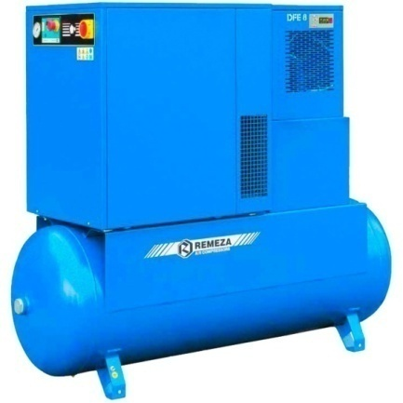
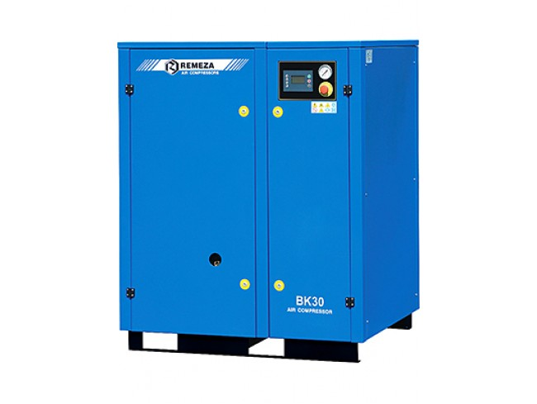
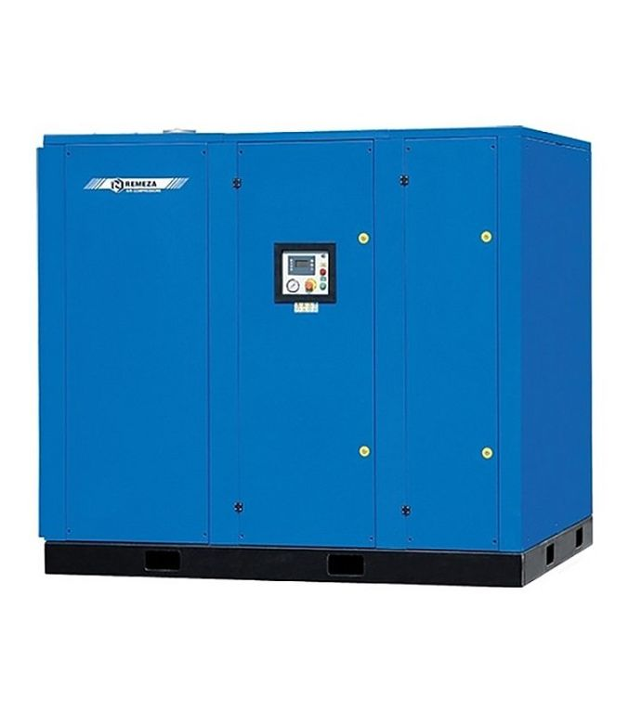

REMEZA - Европейские комплектующие, качественная сборка, разумная цена!
remeza-kompressor.ru
GENESIS I.11 | 270 | 377-1750 | 5-13 | 11 | 380 | 375 | 10,215 | 0

